Informativa privacy
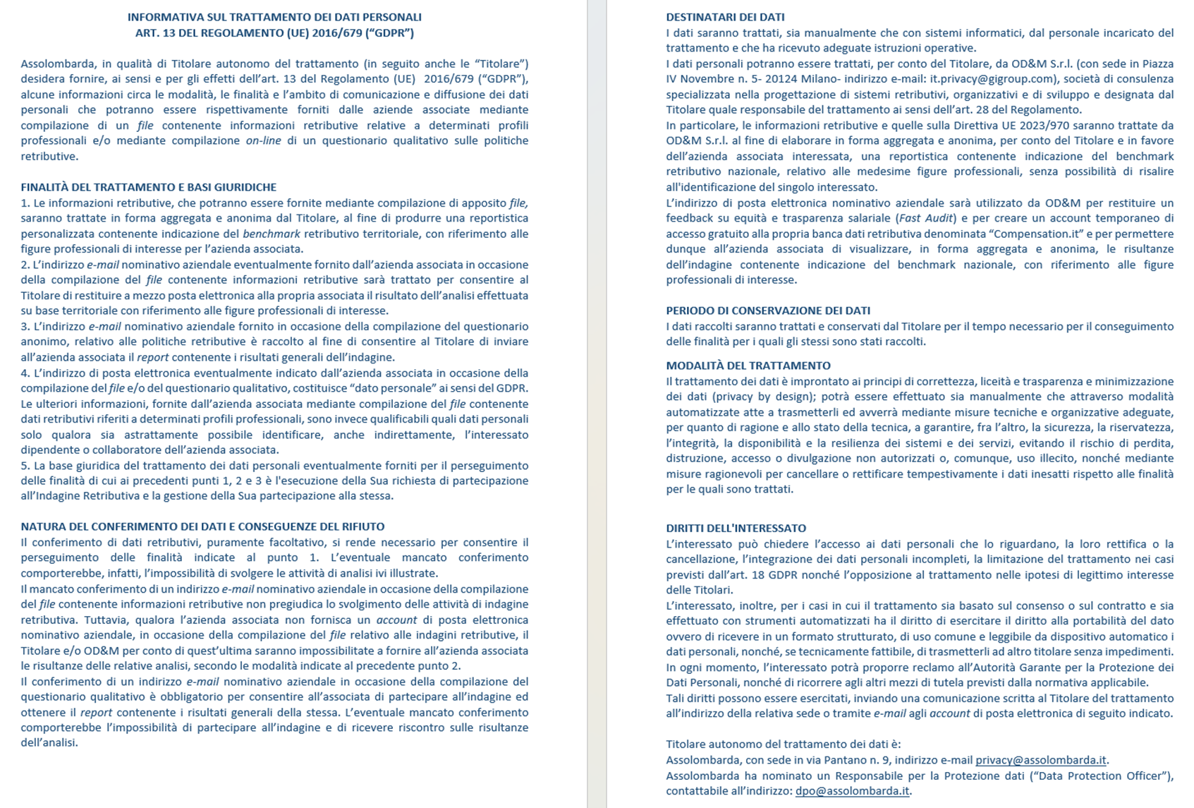

Avvio compilazione

GRIGLIA
Attenzione: L'INDAGINE RIGUARDA SOLO I DIPENDENTI DELL'AZIENDA CHE HANNO UN PROFILO PROFESSIONALE PRESENTE TRA I 60 IN ELENCO.
1 | Verifica con un click sull'etichetta quali sono le mansioni del profilo; per ognuna puoi indicare una valutazione delle ricadute dell'AI sul ruolo utilizzando l'elenco a scomparsa, in termini di impatto (colonna azzurra) e importanza (colonna gialla)
2 | Se le mansioni coincidono con quelle di un dipendente (a tempo pieno e indeterminato), riporta in una nuova riga del foglio DIPENDENTI le informazioni personali e professionali relative al dipendente (genere, titolo, qualifica, lavoro da remoto, retribuzione, benefit, ecc.), selezionando il profilo dall'elenco a scomparsa che compare nella colonna F
3 | Ripeti l'operazione per tutti i dipendenti interessati
 |  | Quale impatto avrà l'IA sul ruolo nei prossimi 2/3 anni (modifica di competenze e modalità di lavoro del ruolo)? | Nei prossimi 2/3 anni l'IA farà crescere o decrescere l'importanza/strategicità del ruolo? |  | Quale impatto avrà l'IA sul ruolo nei prossimi 2/3 anni (modifica di competenze e modalità di lavoro del ruolo)? | Nei prossimi 2/3 anni l'IA farà crescere o decrescere l'importanza/strategicità del ruolo?
 | A) AMMINISTRAZIONE, FINANZA E CONTROLLO |  |  | F) QUALITÀ
 | a1-addetto di amministrazione |  |  | f1-responsabile qualità
 | a2-responsabile amministrazione |  |  | f2-specialista controllo qualità
 | a3-responsabile amministrazione e finanza
 | a4-specialista controllo di gestione |  |  | G) RISORSE UMANE
 | a4-specialista controllo di gestione 4.0 |  |  | g1-responsabile risorse umane
 | a5-specialista di amministrazione |  |  | g2-specialista amministrazione del personale
 |  |  |  | g3-specialista gestione del personale
 | B) DIREZIONE GENERALE
 | b1-direttore generale |  |  | H) CUSTOMER SERVICE
 | b2-assistente di direzione |  |  | h1-addetto call center
 |  |  |  | h2-responsabile assistenza tecnica
 | C) MARKETING/COMUNICAZIONE |  |  | h2-responsabile assistenza tecnica 4.0
 | c1-responsabile marketing
 | c2-specialista marketing
 | c3-specialista di media digitali |  |  | I) SICUREZZA, SALUTE E AMBIENTE
 |  |  |  | i1-rspp
 | D) RICERCA E SVILUPPO

 | d1-progettista prodotto |  |  | J) SISTEMI INFORMATIVI
 | d1-progettista 4.0 |  |  | j1-analista programmatore
 | d2-project manager |  |  | j2-responsabile sistemi informativi
 | d3-responsabile ricerca e sviluppo |  |  | j3-specialista sistemi informativi
 | d4-disegnatore tecnico |  |  | j4-security engineer
 |  |  |  | j5-data scientist
 | E) PRODUZIONE |  |  | j6-AI engineer
 | e1-addetto di reparto |  |  | j7-AI specialist
 | e2-addetto pianificazione della produzione
 | e3-capo reparto produzione
 | e4-capo squadra produzione |  |  | K) SUPPLY CHAIN

 | e5-carpentiere-saldatore |  |  | k1-magazziniere
 | e6-collaudatore, tracciatore, stampista |  |  | k2-responsabile acquisti
 | e7-tornitore-fresatore |  |  | k3-responsabile logistica
 | e8-montatore |  |  | k4-responsabile magazzino
 | e9-responsabile di stabilimento |  |  | k5-specialista logistica
 | e10-responsabile manutenzione |  |  | k5-specialista logistica 4.0
 | e11-responsabile produzione |  |  | k6-buyer
 | e11-responsabile produzione 4.0
 | e12-tecnico di installazione impianti |  |  | L) VENDITE
 | e13-tecnico di manutenzione |  |  | l1-capo area estero
 | e13-tecnico di manutenzione 4.0 |  |  | l2-responsabile vendite
 | e14-elettricista |  |  | l3-sales assistant
 | e15-attrezzista |  |  | l4-venditore

